Цикл №1
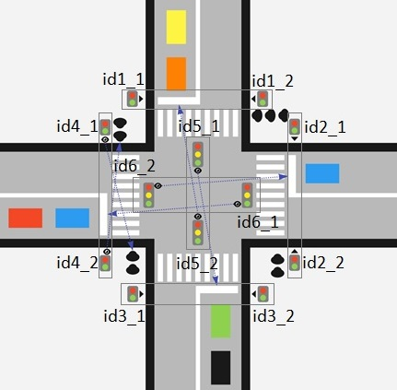
Цикл №1 Нормальная загрузка
id светофора | Вид светофора | 3 | 6 | 9 | 12 | 15 | 18 | 21 | 24 | 27 | 30 | 33 | 36
1_1 | П
1_2 | П
2_1 | П
2_2 | П
3_1 | П
3_2 | П
4_1 | П
4_2 | П
5_1 | А
5_2 | А
6_1 | А
6_2 | А

 |  |  |  |  |  |  |  |  |  |  |  |  |  | Характеристики:
 |  |  |  |  |  |  |  |  |  |  |  |  |  | Заданное стандартное время работы автомобильных и пешеходных светофоров

